Sheet1
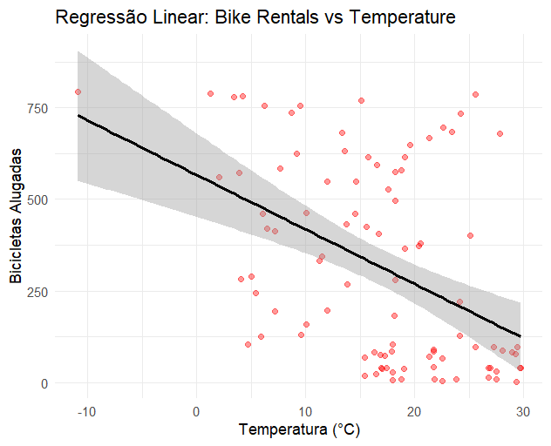
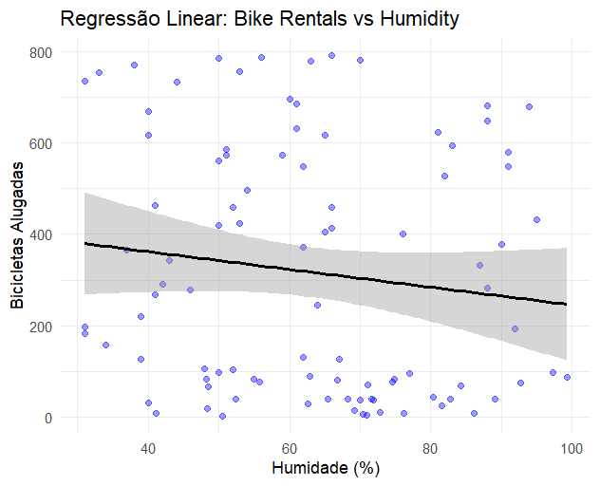
Bike_Rentals | Temperature | Humidity | Wind_Speed | Precipitation | Snowfall | Hour | Season | Holiday | Functioning_Day | Pred_Meteorologico | Pred_Tempo
95 | 19.424050018 | 83.255463499 | 10.441189241 | 5.0898064813 | 4.2906862684 | 0 | "summer" | "Sem feriado" | "Diversão" | 53.139203716 | 521.4543199
49 | 23.536902711 | 56.327599543 | 9.1269207327 | 7.2635806329 | 1.4606502187 | 1 | "summer" | "Sem feriado" | "Diversão" | 90.171515501 | 355.18147984
62 | 21.325518577 | 51.211845716 | 17.030101107 | 3.7545199716 | 4.356613846 | 9 | "summer" | "Sem feriado" | "Diversão" | -48.336508218 | 273.16854595
89 | 24.992120342 | 59.781095111 | 18.073430266 | 0.43978732312 | 1.8101430195 | 10 | "summer" | "Sem feriado" | "Diversão" | 81.492112475 | 401.68147984
44 | 16.936732588 | 52.737340122 | 12.213610546 | 6.229847474 | 3.8825667626 | 17 | "summer" | "Sem feriado" | "Diversão" | 17.827481137 | 275.16854595
96 | 29.508294443 | 62.273650295 | 1.8426565453 | 8.097850075 | 3.3940442966 | 18 | "summer" | "Sem feriado" | "Diversão" | 90.985179281 | 612.4543199
91 | 17.791624856 | 57.069950034 | 6.2132674828 | 2.1937854704 | 3.2236084377 | 19 | "summer" | "Sem feriado" | "Diversão" | 234.41018024 | 430.65561206
12 | 28.732656897 | 93.344054618 | 8.614085461 | 4.718062873 | 1.353966801 | 23 | "summer" | "Sem feriado" | "Diversão" | 140.67609623 | 428.12098656
74 | 27.493125012 | 92.356170355 | 13.35227299 | 7.4731036159 | 4.970036447 | 3 | "summer" | "Feriado" | "NoFunc" | -123.81147516 | 13.887040312
59 | 21.75537449 | 42.544995961 | 10.314271501 | 4.1461105738 | 4.7716415487 | 19 | "summer" | "Feriado" | "NoFunc" | 36.642106358 | 92.292652369
33 | 28.060529949 | 50.822286415 | 12.456812197 | 8.1735317013 | 2.8315256094 | 20 | "summer" | "Feriado" | "NoFunc" | -64.697040713 | 21.970373646
33 | 22.554160928 | 46.09921704 | 17.272137734 | 3.503633209 | 2.3098577105 | 21 | "summer" | "Feriado" | "NoFunc" | 16.054645621 | -30.029626354
300 | -6.3 | 66 | 3.5 | 2.4 | 0.2 | 1 | "summer" | "Sem feriado" | "Diversão" | 530.5436328 | 355.18147984
603 | 24.6 | 42 | 0.6 | 4 | 0.3 | 10 | "summer" | "Sem feriado" | "Diversão" | 342.60527007 | 401.68147984
758 | 6.7 | 40 | 1.6 | 3.3 | 0.8 | 14 | "summer" | "Sem feriado" | "Diversão" | 434.16992041 | 369.84073992
492 | 15.2 | 82 | 1.1 | 1.9 | 0.4 | 18 | "summer" | "Sem feriado" | "Diversão" | 448.32992055 | 612.4543199
733 | 18.4 | 36 | 1.6 | 2.2 | 0.8 | 19 | "Summer" | "Sem feriado" | "Diversão" | 387.7325192 | 556.34438794
197 | 13.7 | 87 | 1.6 | 1.4 | 0.3 | 20 | "summer" | "Sem feriado" | "Diversão" | 465.72514958 | 360.33333333
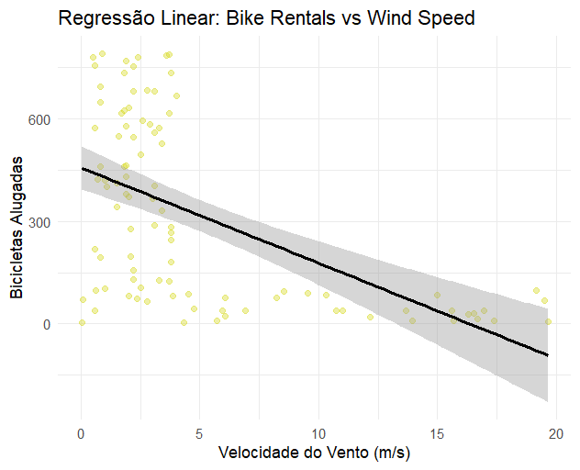
763 | 15.3 | 57 | 3.9 | 1.8 | 0.8 | 22 | "Summer" | "Sem feriado" | "Diversão" | 382.60188527 | 404.85732184
373 | 17.7 | 35 | 1.2 | 3.1 | 0.1 | 1 | "Summer" | "Sem feriado" | "Diversão" | 401.44344663 | 480.87025573
683 | 12.3 | 42 | 1.5 | 2.1 | 1 | 10 | "summer" | "Sem feriado" | "Diversão" | 423.71409546 | 401.68147984
721 | 13.7 | 50 | 2.9 | 0.9 | 0 | 21 | "summer" | "Sem feriado" | "Diversão" | 456.92141739 | 308.33333333
533 | 17.9 | 39 | 1.6 | 2.8 | 0.9 | 0 | "summer" | "Sem feriado" | "Diversão" | 373.74036401 | 521.4543199
233 | 21.4 | 33 | 1.1 | 0.5 | 0.7 | 16 | "Summer" | "Sem feriado" | "Diversão" | 421.11188384 | 337.68512786
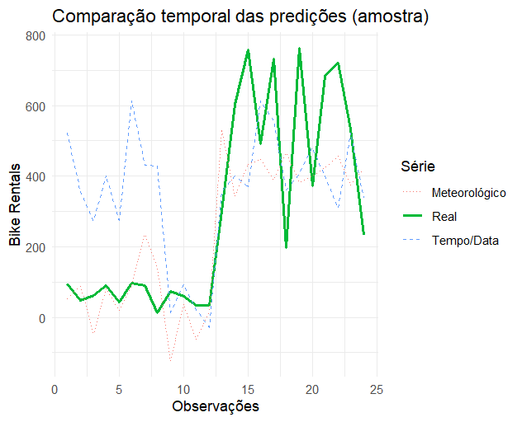

RMSE Modelo Meteorológico: 189.8852

RMSE Modelo Tempo/Data: 266.344

